COMMANDE CHANDAIL ML
CHANDAIL MANCHE LONGUE
 | ÉQUIPE : U
 | JOUEURS
 | DEVANT LOGO CSVR | NOM DE FAMILLE | NUMÉRO CHANDAIL CENTRE | TAILLE | PRIX
1 | 1 |  |  |  | 32.00 $
2 | 1
3 | 1
4 | 1
5 | 1
6 | 1
7 | 1
8 | 1
9 | 1
10 | 1
11 | 1
12 | 1
13 | 1
14 | 1

 | ENTRAINEURS |  | INITIALES DEVANT
15 | 1 |  |  |  | 30.00 $
16 | 1
17 | 1

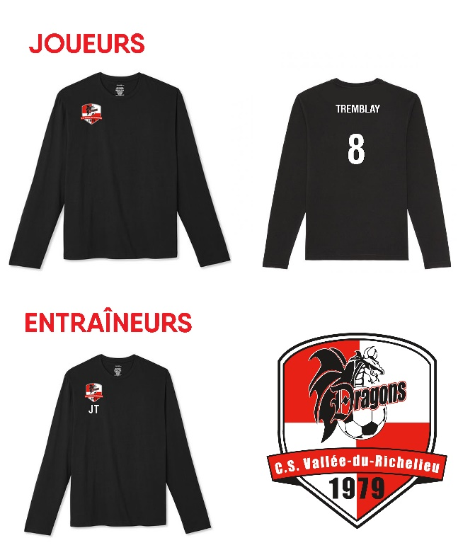
 |  |  |  | TOTAL TAXES INCLUSES : | 62.00 $
 | Retourner le bon de commande à : mbreton@csvr.ca
 | Date limite pour commander mardi 6 octobre à 12h00 (midi)
 | Paiement chèque au nom du CSVR ou par virement interac

 | CHOIX DE TAILLES: | YOUTH SMALL
 |  | YOUTH MED
 |  | YOUTH LARGE
 |  | YOUTH XLARGE
 |  | ADL XSMALL
 |  | ADL SMALL
 |  | ADL MED
 |  | ADL LARGE
 |  | ADL XLARGE
 |  | ADL 1XLARGE
 |  | ADL 2XLARGE
 |  | ADL 3XLARGE

 | SVP, veuillez confirmer l'orthographe avec les familles avant d'envoyer le bon de commande.
 | Aucune modification ne sera permise après réception.

